Tipp
Druckbereich dynamisch festlegen

Ausgangslage |  | powered by Karoka AG www.karoka.ch
 | Im heutigen Excel-Tipp wird das dynamische Festlegen von Druckbereichen gezeigt. Mit dynamischen Druckbereichen muss der Druckbereich nicht manuell nachgezogen werden, sobald sich die Tabelle verlängert (d.h. Zeilen am Ende der Tabelle hinzugefügt werden).

Excel Tipp: So geht’s einfach und schnell
 | 1 | Im Tabellenblatt Beispiel ist eine Umsatzliste zu finden. Diese Umsatzliste wird täglich ergänzt, d.h. es werden neue Umsätze hinzugefügt und täglich ausgedruckt. Um den Druckbereich nich täglich manuell anpassen zu müssen, soll ein dynamischer Druckbereich für die Tabelle bestimmt werden.
 | 2 | Im ersten Schritt wird der Druckbereich definiert. Hierzu wird in der Symbolleiste unter Formeln-> Namen definieren ausgewählt. In dem sich öffnenden Fenster wird im Feld Name "Druckbereich "eingegeben. Im Feld Bezieht sich auf wird folgende Formel eingegeben: =indirekt(Beispiel!($A$1) Es muss dabei in jene Zelle verlinkt werden, in der die Formel mit dem dynamischen Druckbereich enthalten ist. In diesem Beispiel ist dies die Zelle A1 im Tabellenblatt Beispiel. Die Zelle kann jedoch auch an einem beliebigen anderen Ort der Datei sein. | 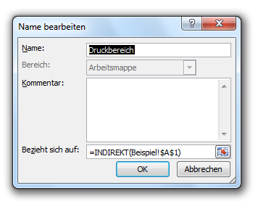
 | 3 | Im nächsten Schritt ist in der Zelle A1 die Formel einzugeben, die dynamisch den Bereich der Tabelle bestimmt. Die Formel hierzu lautet: ="B5:E"&ANZAHL(E:E)+5 Die Bestandteile der Formel haben dabei folgende Bedeutung: - B5: erste Zelle der Tabelle - E: letzte Spalte der Tabelle - +5: der zu druckende Bereich beginnt in der sechsten Zeile von oben Wie zu erkennen ist, bestimmt diese Formel den genauen Bereich der Tabelle. Mit dieser Formel wird automatisch angepasst, wie viele Zeilen die Tabelle umfasst. Werden Zeilen am Ende der Tabelle hinzugefügt, wird der Tabellenbereich ergänzt.
 | 4 | Um den eingerichteten dynamischen Druckbereich zu überprüfen, kann man in das Tabellenblatt Beispiel wechseln und dort die Druckansicht öffnen. Hierzu am unteren rechten Rand das Symbol für die Druckansicht anklicken. | 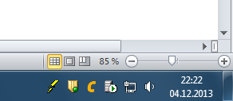
 | 5 | Sofern der Druckbereich richtig eingestellt wurde, dürfte der Druckbereich nur bis zu jenen Zeilen reichen, in den Werte enthalten sind. Wenn Zeilen gelöscht oder hinzugefügt werden, müsste sich der Druckbereich entsprechend erweitern. | 